상품제안서
송월타올 샤보렌 멀티 100g 스포츠타올 운동수건 | 상품코드: F28335

 |  |  |  |  |  |  | 02-412-0044 | www.easy1.co.kr
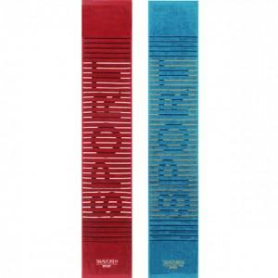

【상세/제작정보】 | 인쇄,스티커,쇼핑백,케이스 관련 자세한 사항 별도 문의 나염인쇄(곤색만 가능, 양쪽나염 추가금 발생) 자수인쇄 (15자이내) (로고 삽입시 추가비용 발생)​

【인쇄/포장옵션】 | 실크, 자수 / 포장지포장

【공급단가】 | 수량 | 100~ | 300~ | 500~ | 1,000~ | 2,000~
*VAT별도 | 단가 | 3,900원 | 3,830원 | 3,730원 | 3,670원 | 3,570원

【상품 URL】 | https://dev.easy1.co.kr:443/src/goods_detail.php?gdno=28335

